エビデンス
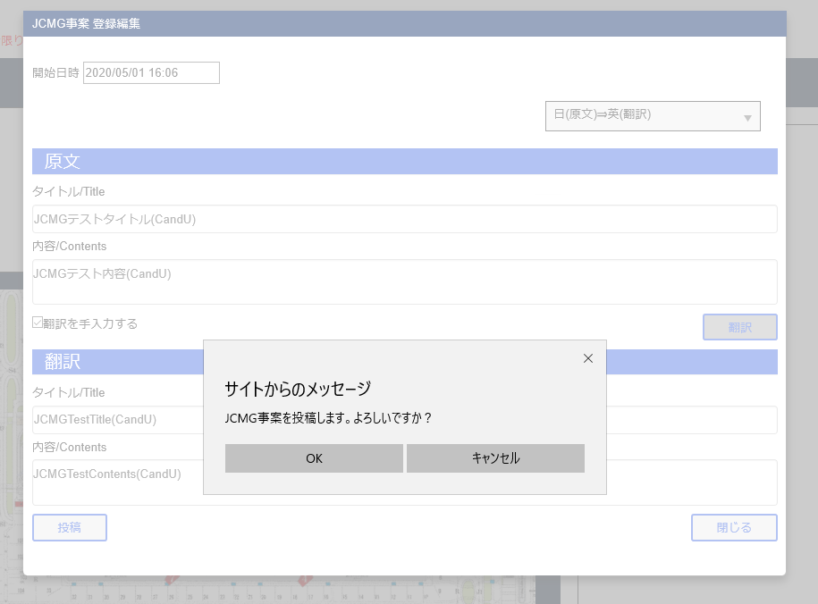
JCMG事案登録編集画面
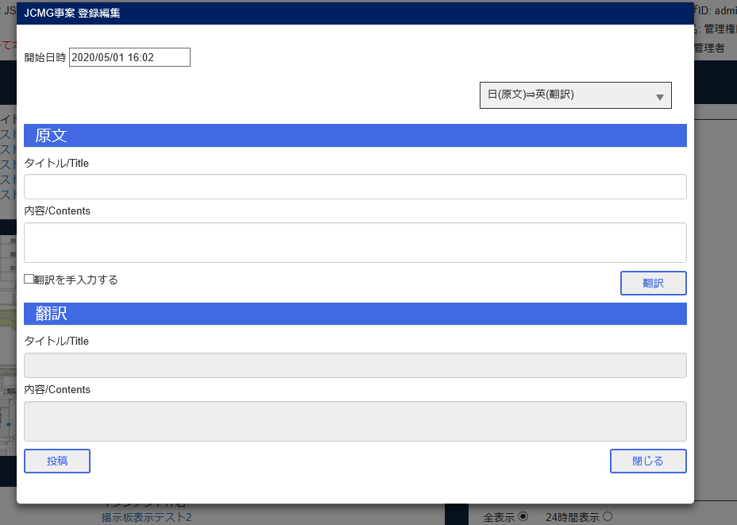

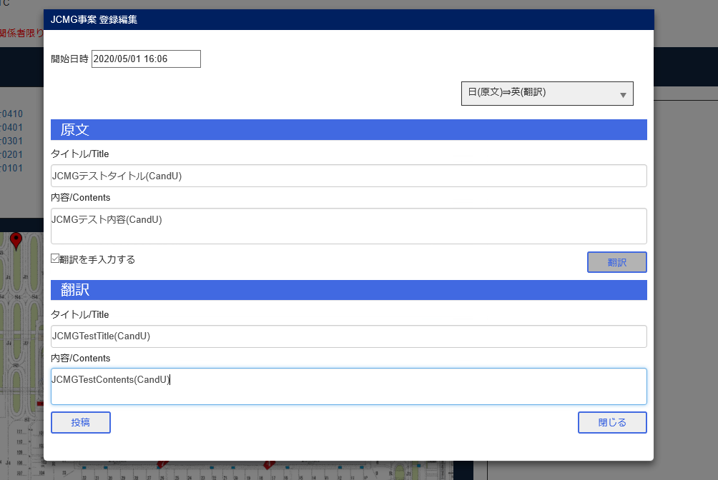

投稿ボタン

エビデンス (2)
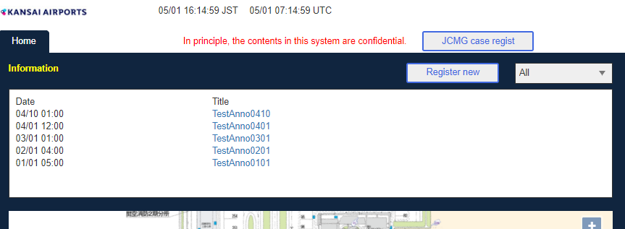
JCMG管理画面

Bユーザタイトルクリック


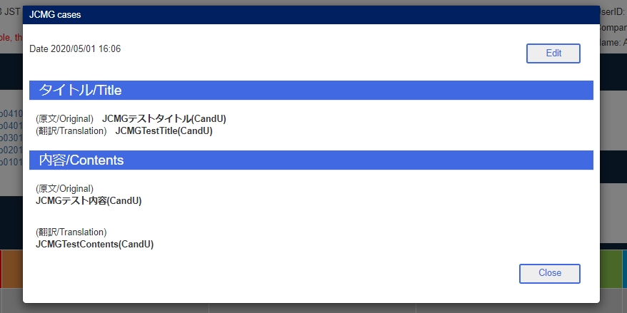

編集画面
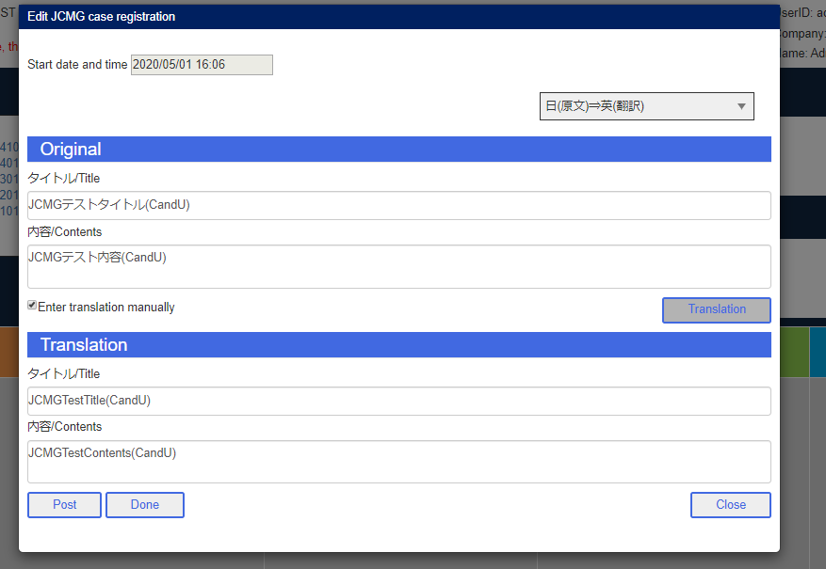

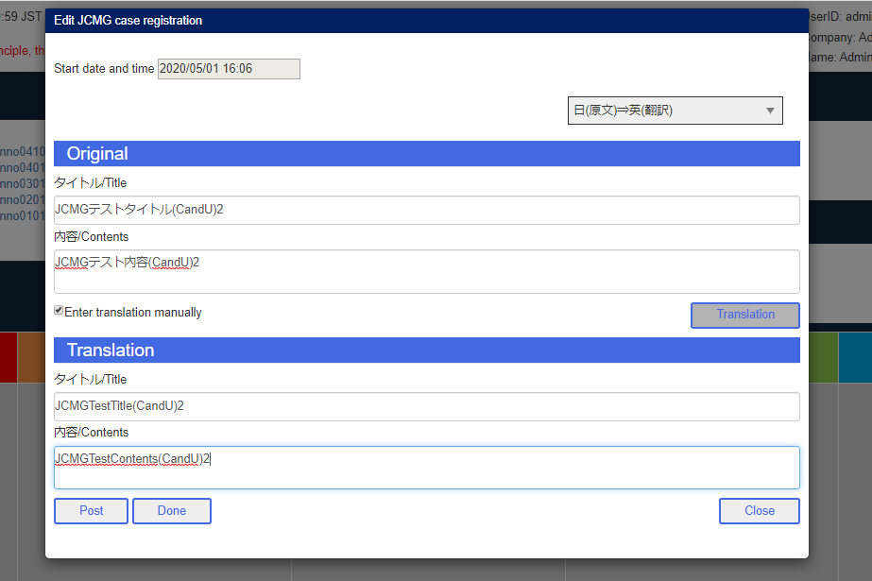

Aユーザ完了

B投稿ボタン
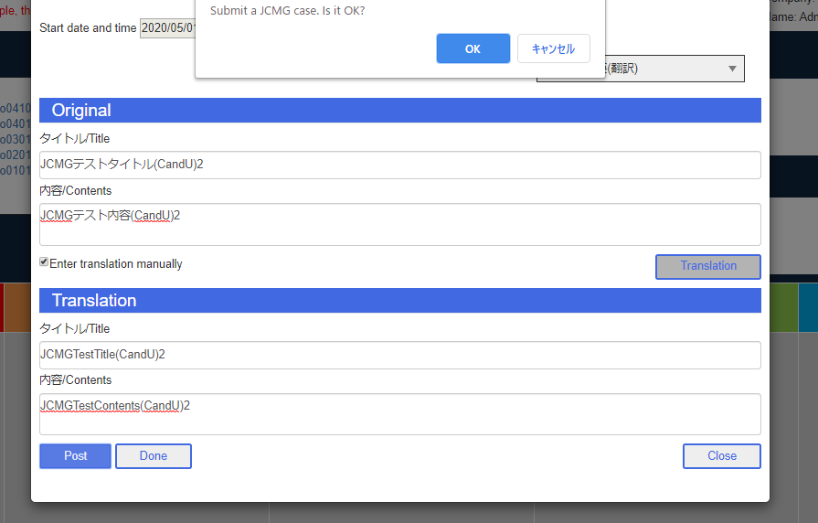

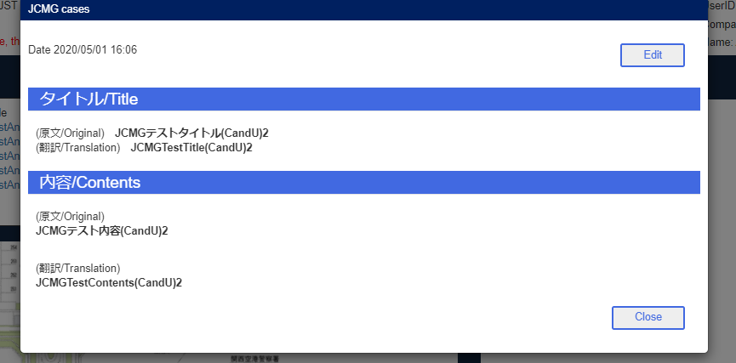

AユーザJCMGタブ
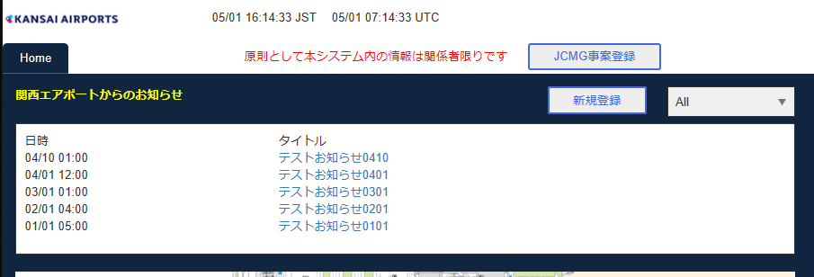

BユーザJCMGタブ

エビデンス (3)
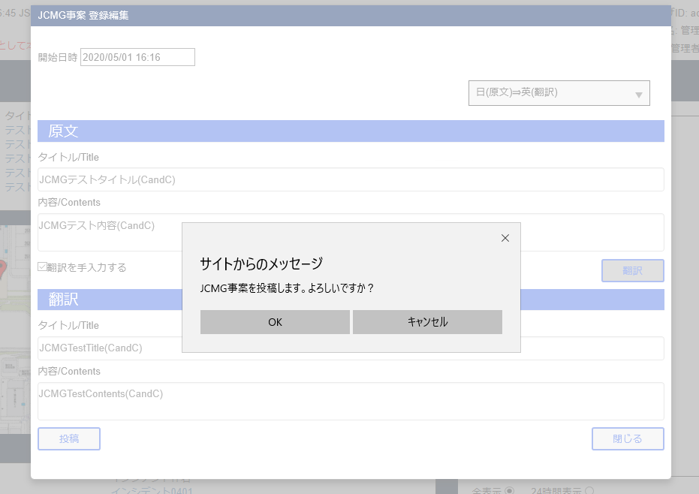
JCMG事案新規登録
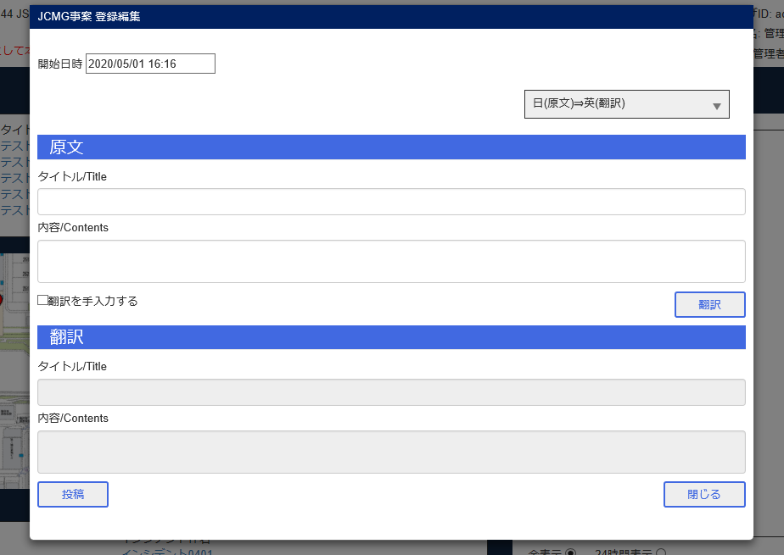

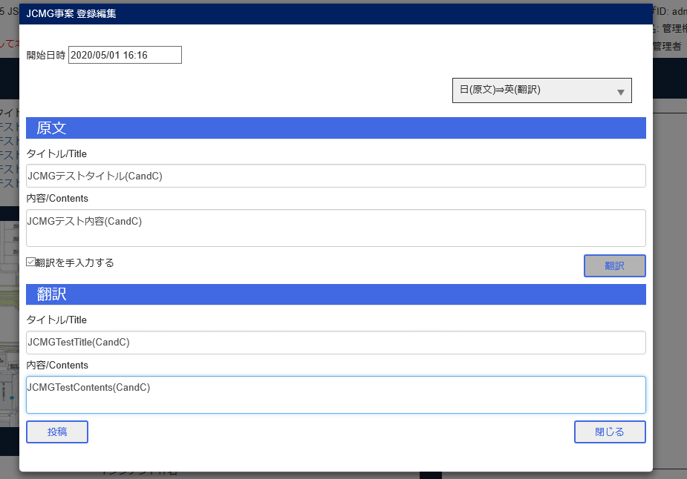

投稿ボタン

エビデンス (4)
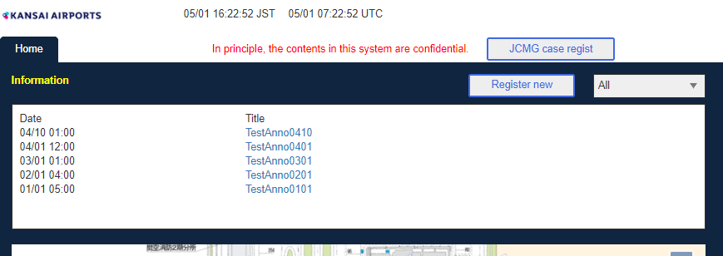
JCMG事案管理画面

Bユーザ管理画面

A完了

B完了

AユーザJCMGタブ確認
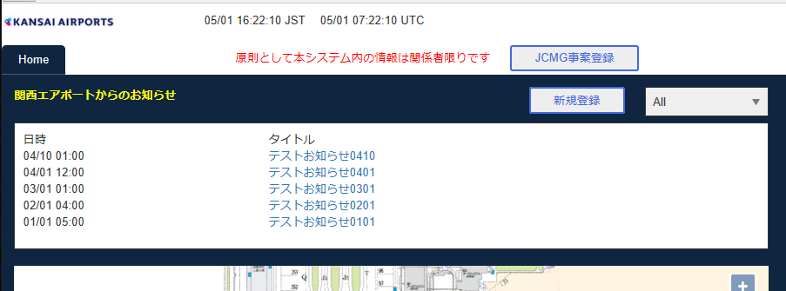

BユーザJCMGタブ確認

エビデンス (5)
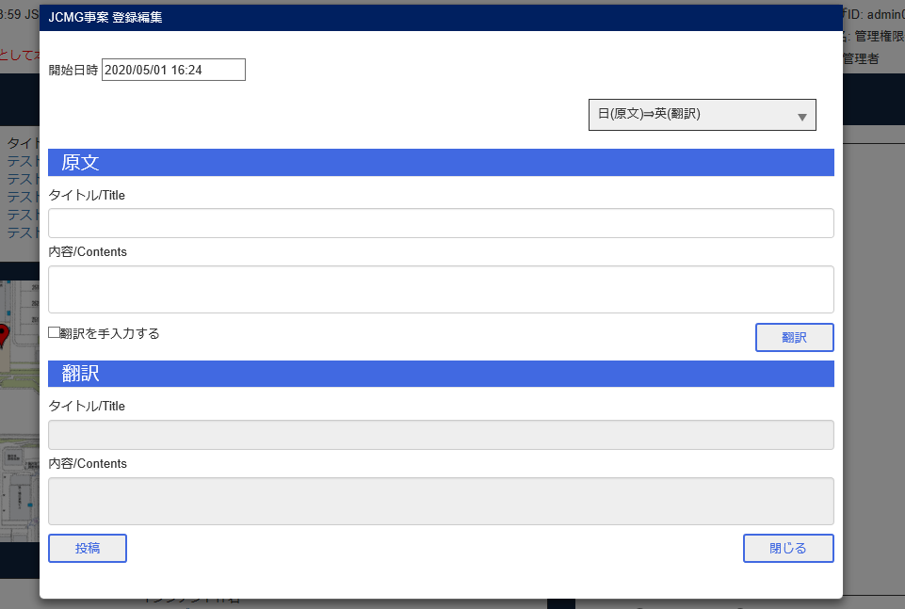
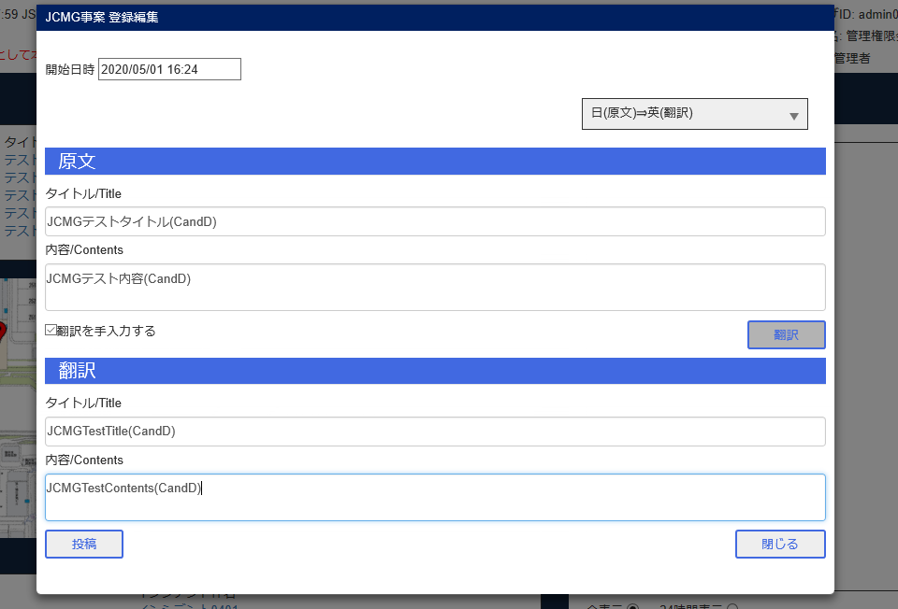
JCMG事案新規登録

エビデンス (6)
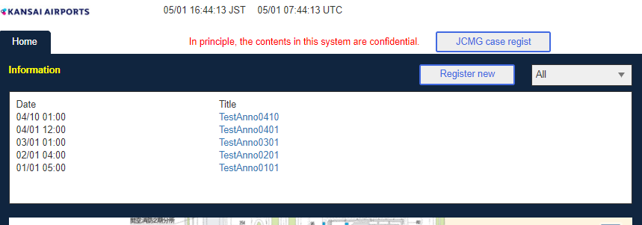
JCMG管理画面

Bユーザ管理画面

A完了ボタン

B削除ボタン

A検索

AユーザJCMGタブ確認
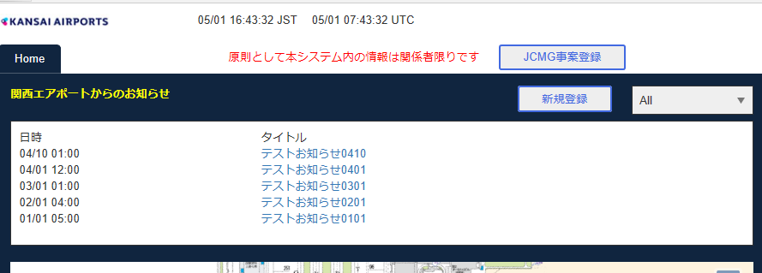

BユーザJCMGタブ確認

